HIRAC Office Dept FIACO
 |  |  |  |  |  |  |  |  |  |  |  |  |  |  |  |  |  |  |  |  |  |  |  |  |  |  |  |  |  |  | Tanggal :
 |  |  |  |  |  | IDENTIFIKASI BAHAYA, PENILAIAN RESIKO DAN PENGENDALIANNYA
 |  |  |  |  |  |  |  |  |  |  |  |  |  |  |  |  |  |  |  |  |  |  |  |  |  |  |  |  |  |  | Halaman :

Departemen |  | : FIACO Dept |  |  |  | Jenis Pekerjaan |  |  | : Office Dept. FIACO
Bagian / Seksi |  | : FIACO |  |  |  | Area Kerja |  |  | : Office Dept. FIACO

No. | Tahapan Pekerjaan |  | Bahaya | Potensi Resiko | Aspek Hukum | Keparahan |  |  |  |  | Kemungkinan |  |  |  |  | Matrik Resiko Awal |  | Pengendalian Resiko | Keparahan |  |  |  |  | Kemungkinan |  |  |  |  | Matriks Resiko Sisa |  | Rekomendasi APD
 |  |  |  |  |  | Kecil sekali | Kecil | Serius | Berat | Fatality | Jarang sekali | Jarang | Kadang | Sering | Sering sekali |  |  |  | Kecil sekali | Kecil | Serius | Berat | Fatality | Jarang sekali | Jarang | Kadang | Sering | Sering sekali
 |  |  |  |  |  | 1 | 2 | 3 | 4 | 5 | 1 | 2 | 3 | 4 | 5 | Kategori Resiko | Remark |  | 1 | 2 | 3 | 4 | 5 | 1 | 2 | 3 | 4 | 5 | Kategori Resiko | Remark
KESELAMATAN DAN KESEHATAN KERJA (K3)
1 | Membawa dokumen transaksi ke lt 2 |  | Tersandung di tangga | Cidera karena tersandung saat membawa banyak dokumen |  |  |  | V |  |  |  | V |  |  |  | M | Secara periodik dimonitor (Sebulan Sekali) | Membawa dokumen yang banyak dengan keranjang dan lebih hati2 |  | V |  |  |  | V |  |  |  |  | L | Sesekali dimonitor (Setiap enam bulan sekali)
 | Duduk di kursi kerja |  | Terlalu lama Duduk | Ambien |  |  |  | V |  |  |  | V |  |  |  | M | Secara periodik dimonitor (Sebulan Sekali) | 5-10 menit berdiri dari kursi dan lakukan gerakan / stretching badan (olahraga ringan atau senam jari) |  | V |  |  |  | V |  |  |  |  | VL | Tidak perlu tindakan khusus
2 | Berjalan di area kerja |  | Tersandung kabel yang melintang | Cidera karena terjatuh (terkilir atau memar) |  |  |  | V |  |  |  | V |  |  |  | M | Secara periodik dimonitor (Sebulan Sekali) | Kebel yang melintang di klem/disolasi dengan rapih ke lantai |  | V |  |  |  | V |  |  |  |  | L | Sesekali dimonitor (Setiap enam bulan sekali)
3 | Mengambil air minum |  | Cipratan air mengenai sumber listrik | Hubungan arus pendek, tersetrum dan kebakaran |  |  |  |  | V |  |  | V |  |  |  | H | Harus Selalu dimonitoring (Semingu Sekali) | Penempatan dispenser yang aman, jauh dari kabel/sumber listrik Memastikan dispenser tidak ada kebocoran |  | V |  |  |  | V |  |  |  |  | L | Apabila ada cipratan saat mengambil air minum/dispenser bocor, tdk akan mengenai sumber listrik
4 | Menggunakan peralatan elektronik |  | Sirkuit listrik kelebihan beban | Hubungan arus pendek |  |  | V |  |  |  |  |  | V |  |  | M | Sumber listrik yang terbatas | Menambah kembali sumber listrik sesuai kebutuhan | V |  |  |  |  | V |  |  |  |  | VL | Satu sumber listrik tdk akan mendapat beban berlebih
5 | Penyimpanan dokumen di lemari |  | Lemari kelebihan beban/ beban lemari tidak rata | Tertimpa dokumen |  |  | V |  |  |  |  | V |  |  |  | M | Secara periodik dimonitor (Sebulan Sekali) | Penyimpanan barang dengan beban paling berat di bagian paling bawah lemari | V |  |  |  |  |  | V |  |  |  | L | Sesekali dimonitor (Setiap enam bulan sekali)
6 | Bekerja di meja kerja |  | Kurang gerak/ gerakan yang berulang-ulang | Cidera tangan atau punggung |  |  | V |  |  |  |  |  | V |  |  | M | Secara periodik dimonitor (Sebulan Sekali) | Mengatur posisi duduk dan perlengkapan kerja se-ergonomis mungkin/melakukan peregangan setiap 1 jam | V |  |  |  |  | V |  |  |  |  | VL | Tidak perlu tindakan khusus
7 | Bekerja di meja kerja |  | Kurang minum | Dehidrasi |  |  | V |  |  |  |  |  | V |  |  | M | Secara periodik dimonitor (Sebulan Sekali) | Menyediakan tumbler/mengatur posisi dispenser dekat dengan meja kerja | V |  |  |  |  | V |  |  |  |  | VL | Tidak perlu tindakan khusus
8 | Bekerja di ruangan tertutup |  | Aliran udara di ruang tertutup mempermudah penyebaran virus | Gangguan kesehatan |  |  | V |  |  |  |  | V |  |  |  | M | Secara periodik dimonitor (Sebulan Sekali) | Membuka jendela setiap waktu istirahat atau 1 jam sekali selama 15 menit | V |  |  |  |  | V |  |  |  |  | VL | Tidak perlu tindakan khusus
9 | Bekerja Dinas Luar/Bank (Setor/transfer) |  | Terjadi Kecelakaan Lalu Lintas | Cidera sampai kematian |  |  |  | V |  |  |  | V |  |  |  | M | Secara periodik dimonitor (Sebulan Sekali) | Safety Drive |  | V |  |  |  |  | V |  |  |  | M | Secara periodik dimonitor (Sebulan Sekali) | Helm dan Sabuk Pengaman
9 | Bekerja dibawah tekanan dan deadline |  | Stress, anxious | Depresi dan Gangguan Mental lainnya |  |  |  |  | V |  |  |  |  | V |  | H | Harus Selalu dimonitoring (Semingu Sekali) | 1. Mengatur timeline 2. healing 3. Mediasi 4. Piknik |  | V |  |  |  |  | V |  |  |  | M | Secara periodik dimonitor (Sebulan Sekali)

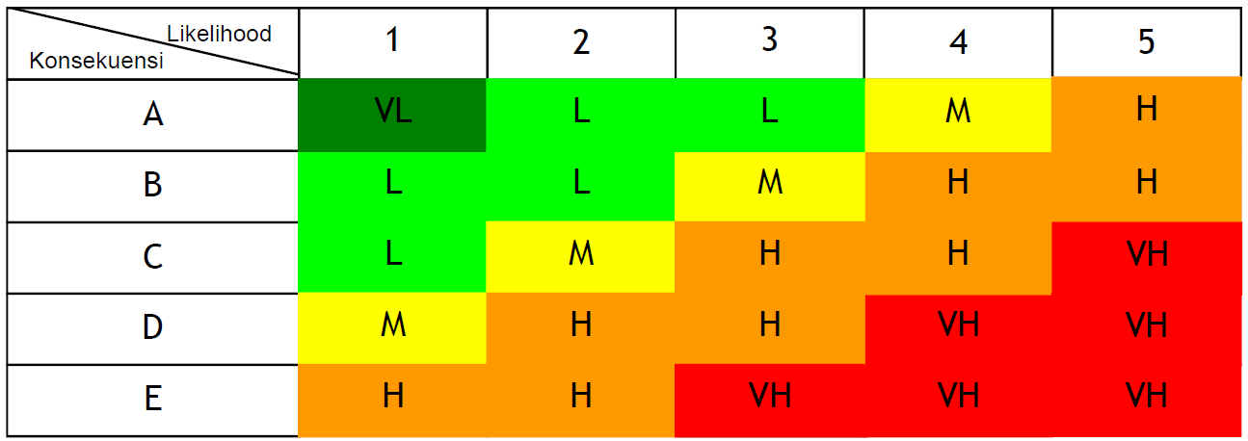
 | Tabel Matriks Konsekuensi x Likelihood
 |  |  |  |  |  |  |  | Keterangan |  |  |  |  |  |  |  |  |  |  |  |  |  |  |  |  |  |  |  |  |  |  | Disetujui :
 |  |  |  |  |  |  |  | VH | Sangat Tinggi |  |  | Harus selalu monitoring ( setiap akan ada pekerjaan terkait/setiap jam)
 |  |  |  |  |  |  |  | H | Tinggi |  |  | Harus Selalu dimonitoring (Semingu Sekali)
 |  |  |  |  |  |  |  | M | Medium |  |  | Secara periodik dimonitor (Sebulan Sekali)
 |  |  |  |  |  |  |  | L | Rendah |  |  | Sesekali dimonitor (Setiap enam bulan sekali)
 |  |  |  |  |  |  |  | VL | Sangat Rendah |  |  | Tidak perlu tindakan khusus

 | K3
 | Penentuan Skala :
 | Risk Assessment Matrix |  |  |  |  |  |  | Kategori Resiko

 |  | Kemungkinan
Keparahan |  |  | 1 | 2 | 3 | 5 |  | Extreme |  |  | 15 s/d 25
 |  | A | 1 | 2 | 3 | 5 |  | High Risk |  |  | 8 s/d 12
 |  | B | 2 | 4 | 6 | 10 |  | Medium Risk |  |  | 4 s/d 6
 |  | C | 3 | 6 | 9 | 15 |  | Low Risk |  |  | 1 s/d 3
 |  | D | 4 | 8 | 11 | 20 |  | Small Risk |  |  | 0
 |  | E | 5 | 10 | 15 | 25

 | Penjelasan Level kemungkinan :
 | 1 | tidak pernah terdengar / terjadi
 | 2 | Pernah terjadi / terdengar
 | 3 | Pernah terjadi lebih dari 1x pertahun
 | 4 | Pernah terjadi lebih dari 1x pertahun di Seksi lainnya dalam 1 perusahaan
 | 5 | Pernah terjadi lebih dari 1x pertahun di industri serupa di Indonesia

 | Penjelasan Level keparahan :
 | 1 | Cidera ringan (kasus P3K)
 | 2 | Cidera sedang (memerlukan pengobatan medis, menyebabkan kehilangan jam kerja <=24 jam
 | 3 | Cidera berat ( 1 kasus cidera yang perlu pengobatan medis, menyebabkan kehilangan jam kerja >= 24 jam
 | 4 | Kejadian Fatal (terjadi kasus luka berat / menyebabkan 1 kasus cacat permanen / kematian
 | 5 | Bencana (lebih dari 1 kasus cacat permanen atau kematian)

